Sheet1
RPA需求SOP示例 1.请将每一步操作步骤截图并进行说明 2.如需要有日期输入/模板文件输入请在第一步说明 3.如需做网页/软件自动登录，需说明并提供账号密码 4.表格数据操作务必写清楚数据处理过程
序号 | 截图 | 说明
1 |  | 打开厦门东方澄海-出货跟踪表 |  | 客户代码：10022805
2 | 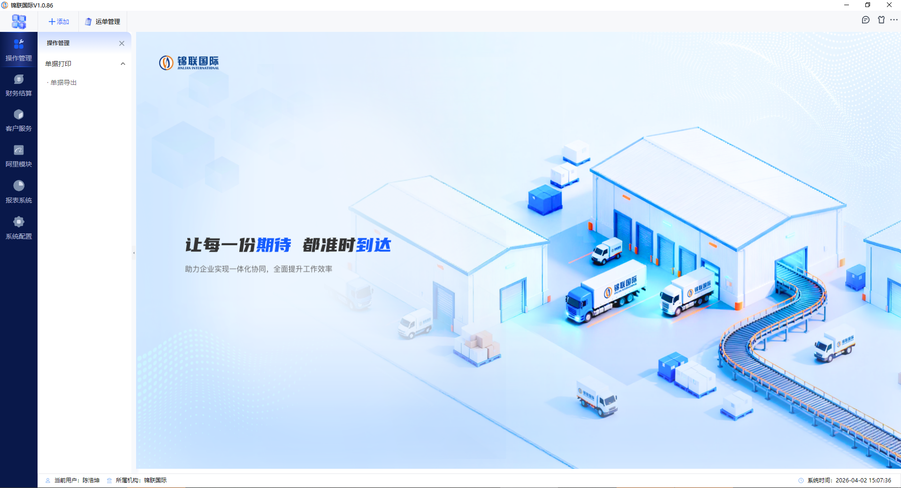 | 打开锦联ERP系统
3 | 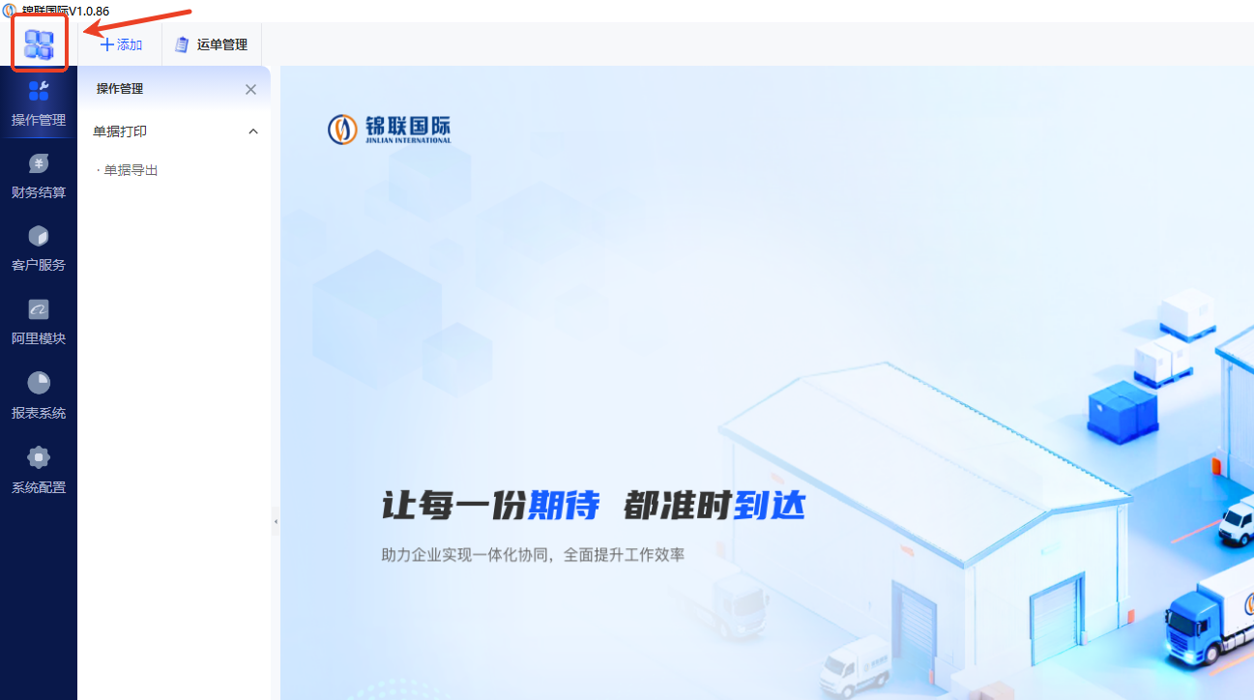 | 点击图标
4 | 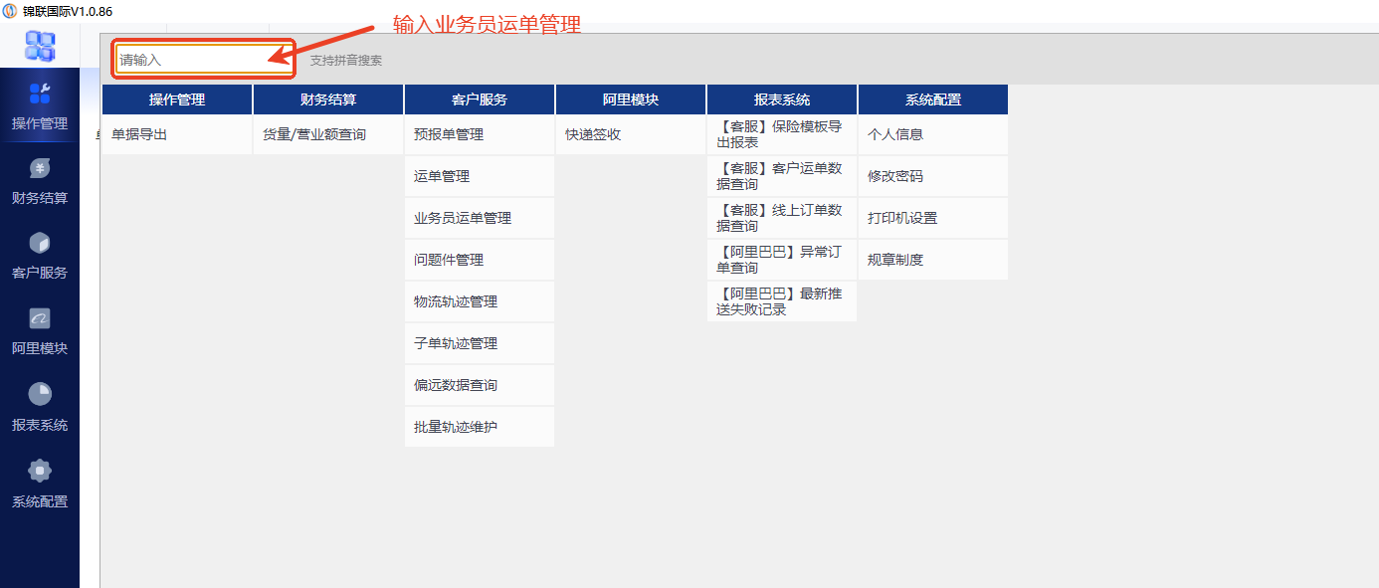 | 选中输入框 输入：业务员运单管理
5 | 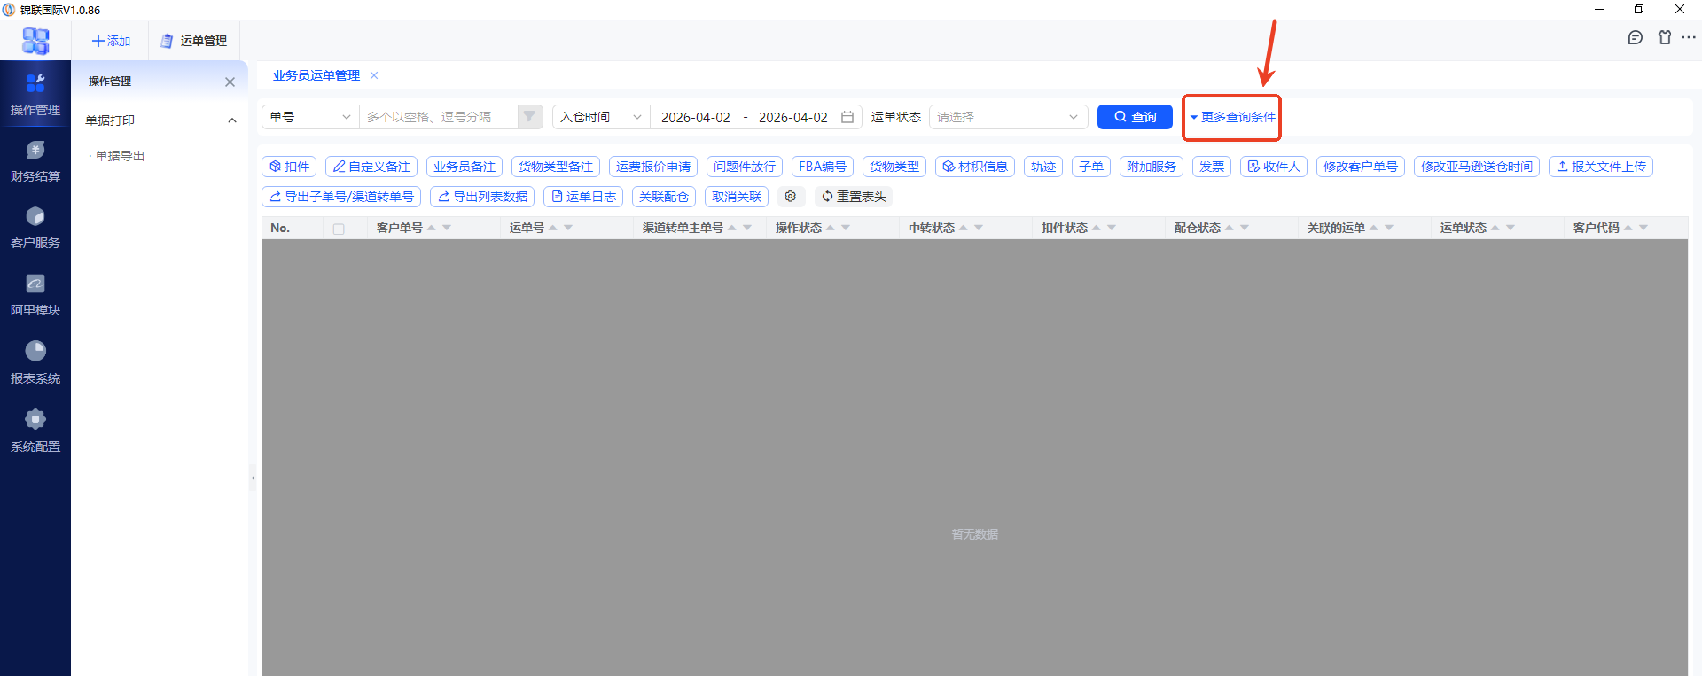 | 点击更多查询条件
6 | 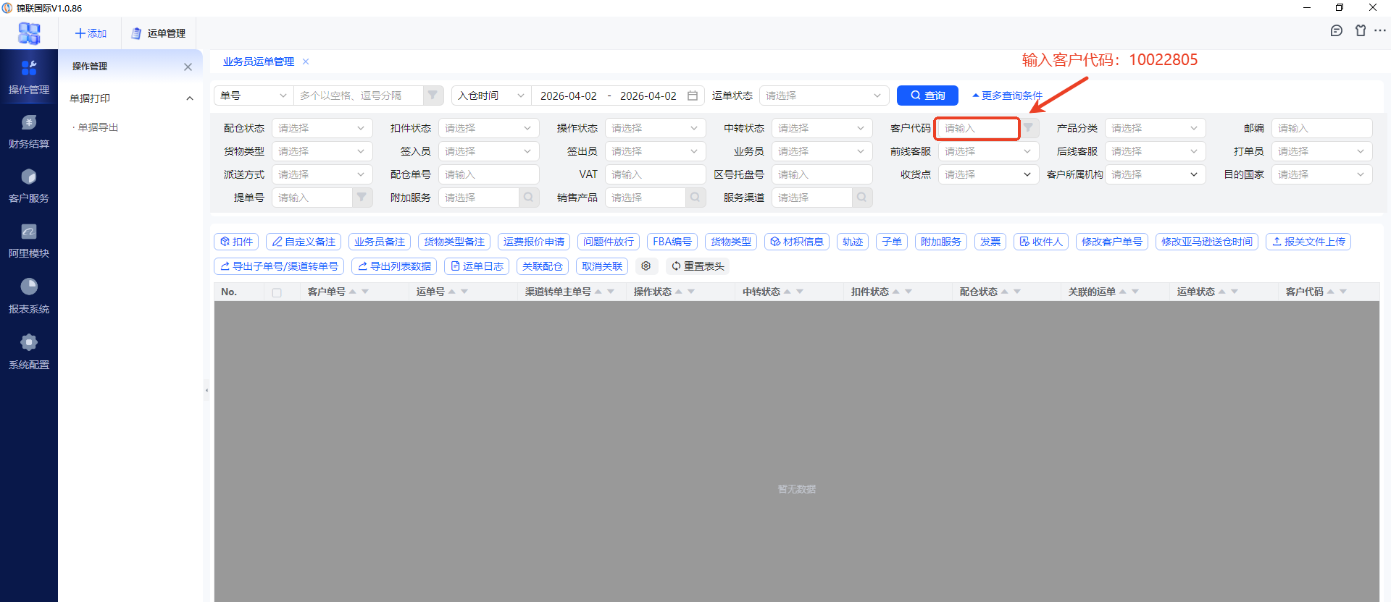 | 点击客户代码右侧输入框输入：10022805
7 | 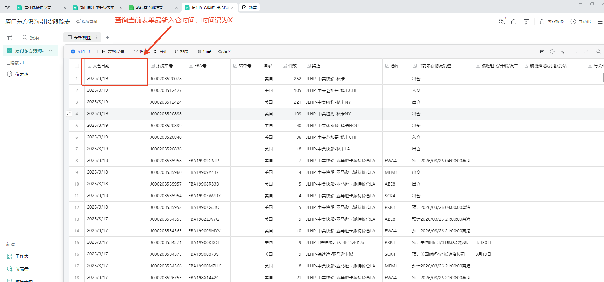 | 返回企微智能表格，将当前入仓时间记为X
8 |  | 鼠标悬停在日期筛选上方
9 | 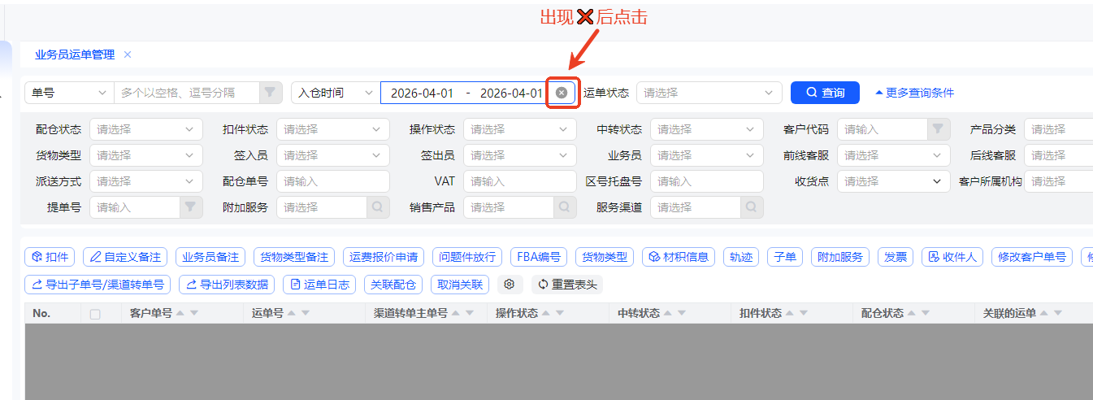 | 日期筛选变为❌️后点击
10 |  | 左侧时间清空后再次点击日期筛选
11 |  | 在输入框左侧输入表单最新日期X，格式：YYYY-MM-DD 在输入框右侧输入当前最新日期Y，格式：YYYY-MM-DD
12 | 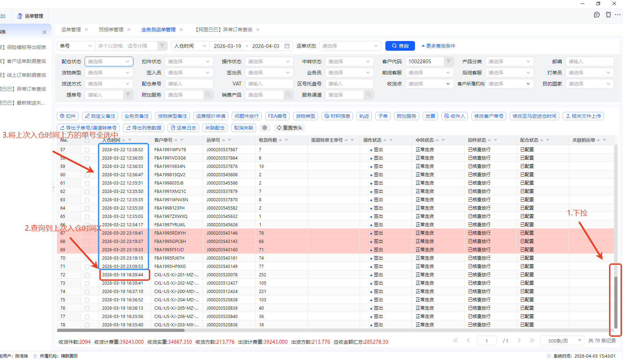 | 1.下拉列表 2.找到入仓时间和表单最新的入仓时间X一致的第一个单号A 3.选中A单号上方的所有订单号，对应的入仓时间，运单号，FBA编号，转单号，国家，件数，销售产品，fba仓库代码，一并保存 运单状态（点击轨迹查询的，绑定第一条轨迹，需要用到ERP的物流轨迹管理）
13 | 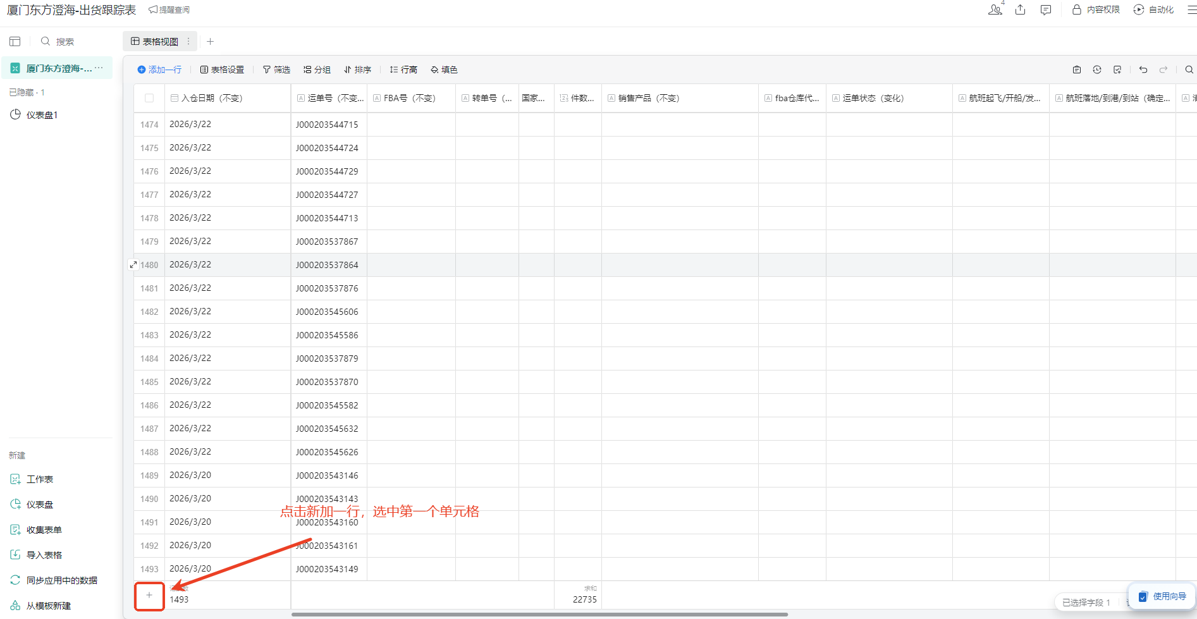 | 返回到出货跟踪表内，点击新增一行，并选中第一个单元格
14 | 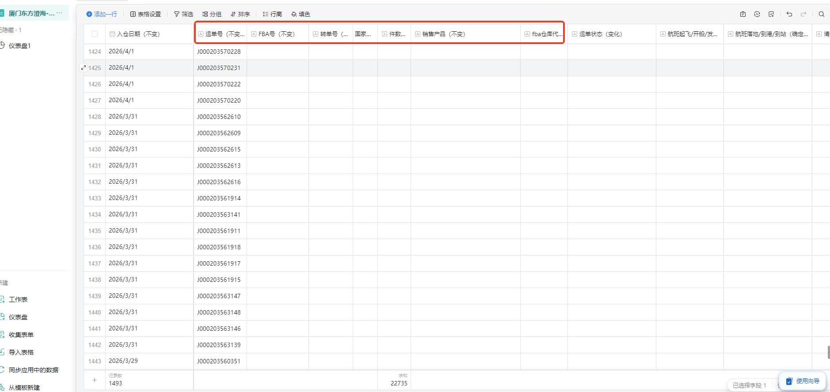 | 1.返回到出货跟踪表内，将各个运单号对应的入仓时间，FBA编号，转单号，国家，件数，销售产品，fba仓库代码 进行填写表内
15 | 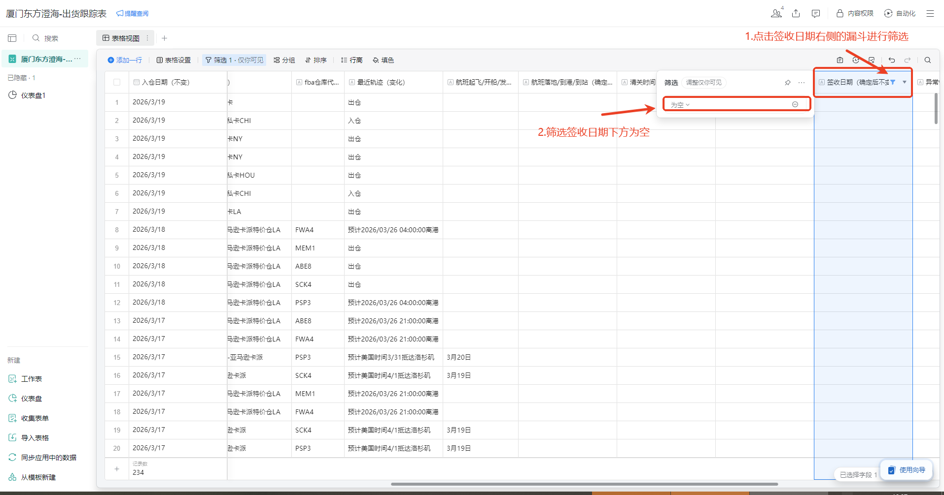 | 1.点击签收日期右侧的漏斗进行筛选，筛选为空 2.选中出货跟踪表内签收日期为空的运单号，进行复制
16 | 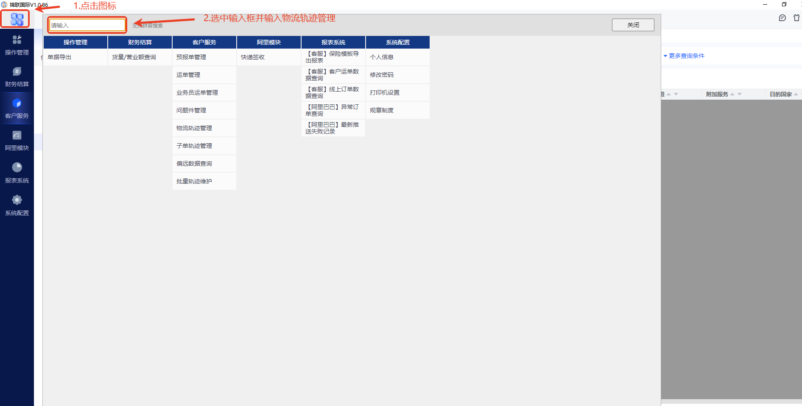 | 1.返回锦联系统，点击菜单图标 2.点击输入框，输入物流轨迹管理
22 | 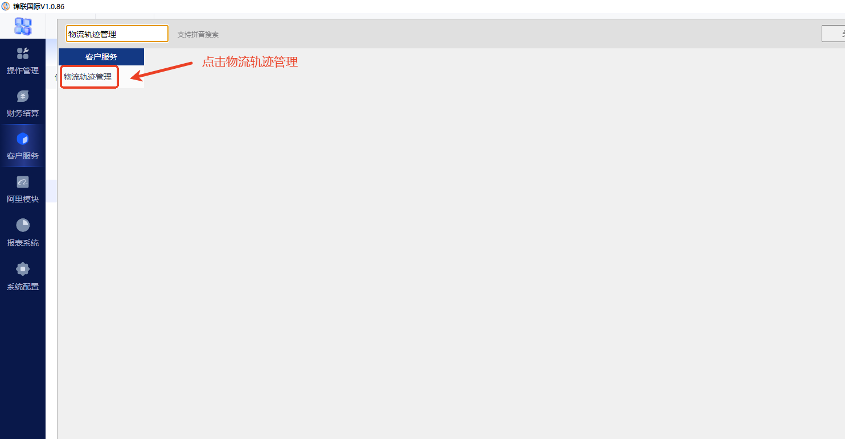 | 点击物流轨迹管理
23 | 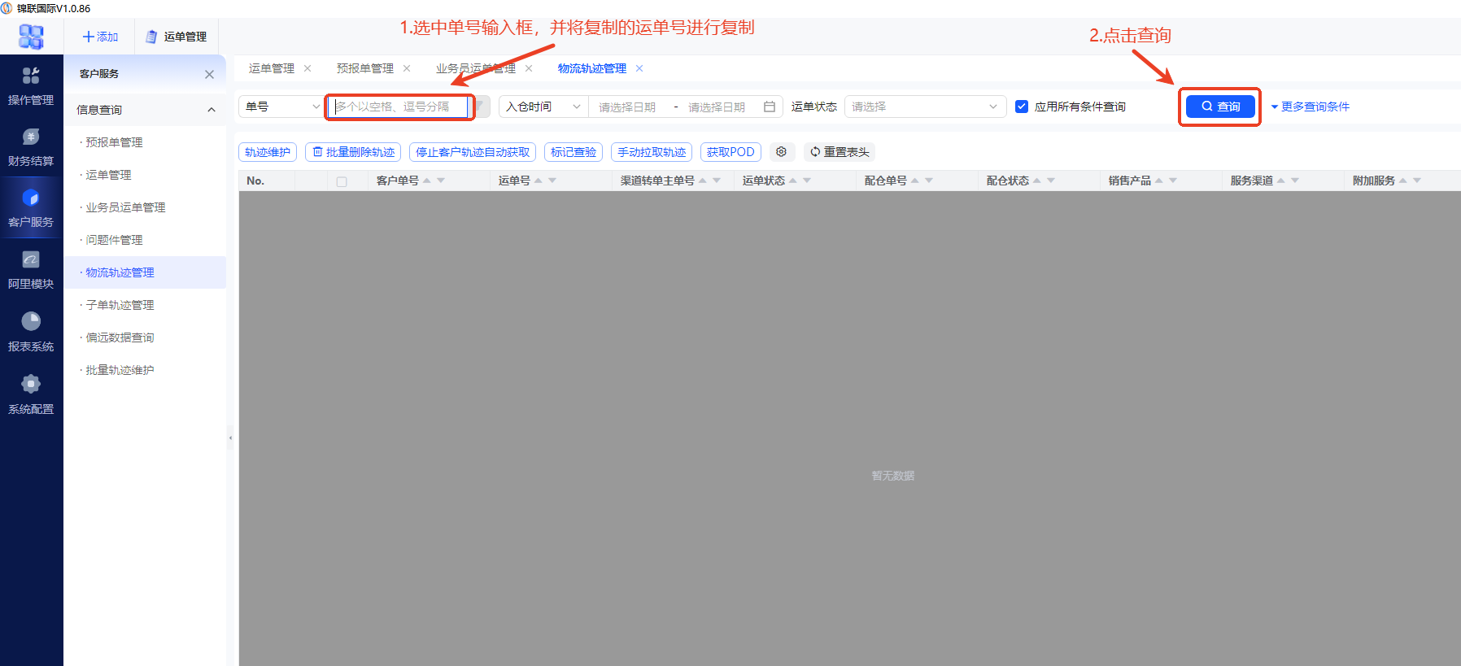 | 1.点击单号右侧的输入框，粘贴非签收轨迹状态的运单号 2.点击查询
24 | 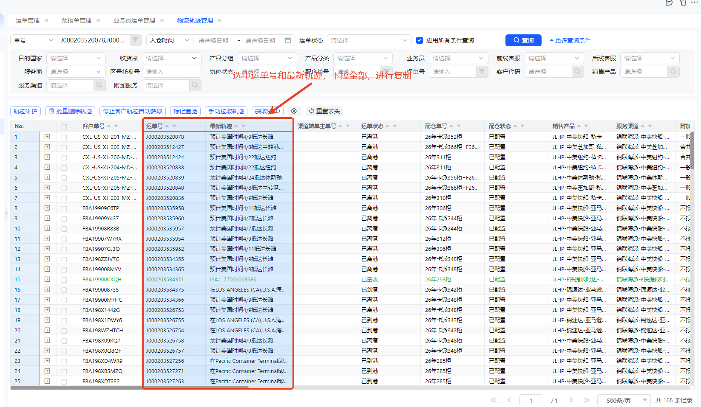 | 1.选中运单号和最新轨迹，下拉选中所有，进行复制
25 | 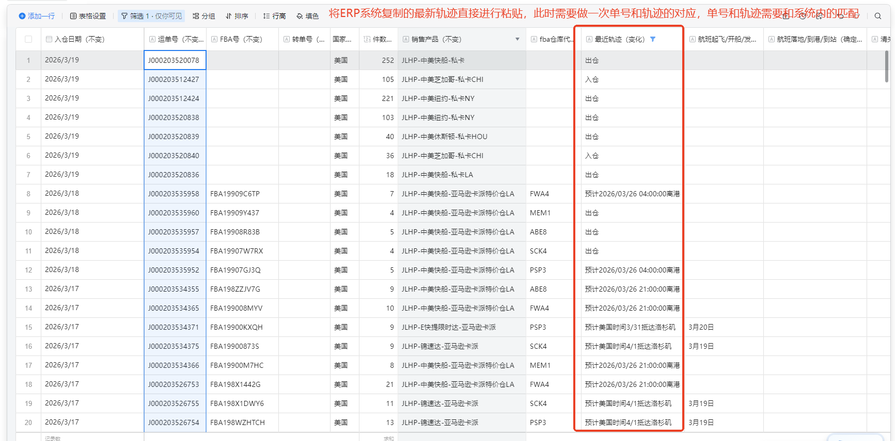 | 将ERP系统复制的最新轨迹直接进行粘贴进出货跟踪表，此时需要做一次单号和轨迹的映射核查，单号和轨迹需要和系统内的匹配
26 | 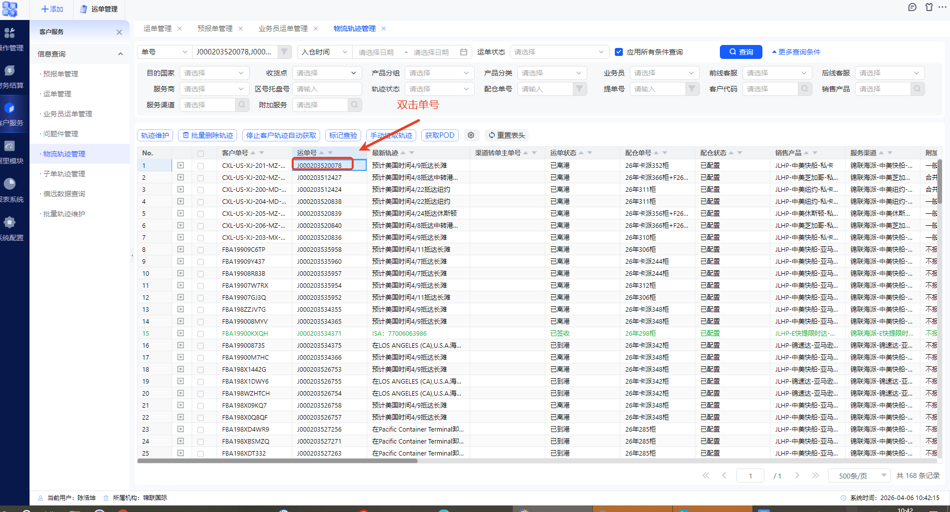 | 1.返回ERP系统，双击运单号
27 | 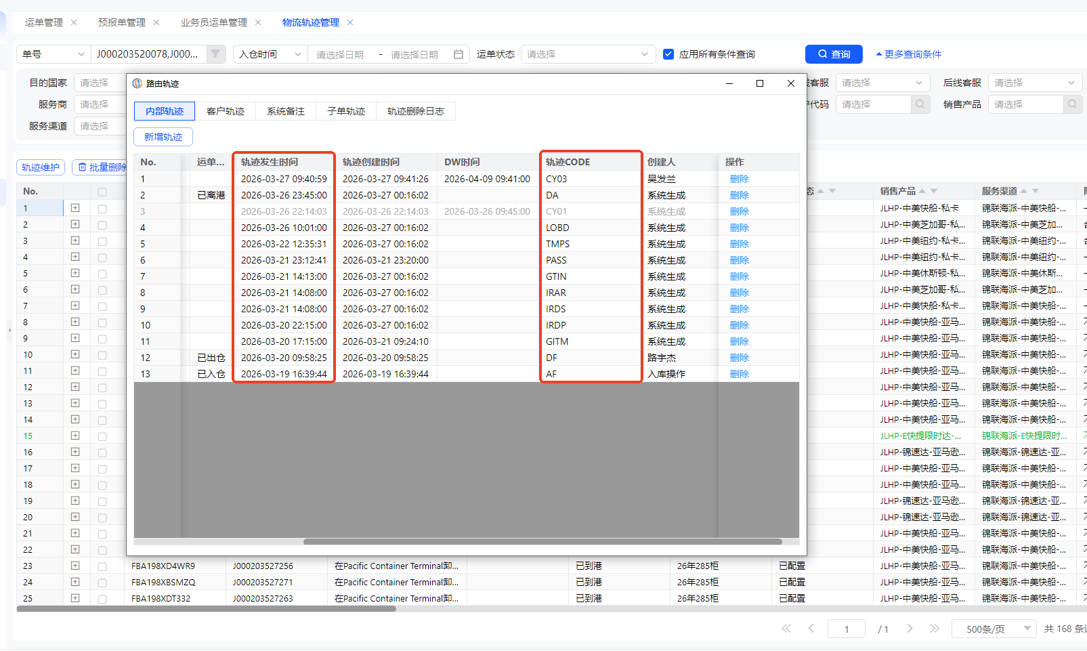 | 1.根据内部轨迹的轨迹CODE和轨迹发生时间，进行维护出货追踪表的节点时间，目前需要维护的五大节点：开船，到港，清关，提柜，签收；（若产生查验/甩柜的需要备注对应的最新轨迹在查验/甩柜列内），若轨迹内出现了提柜但是没有显示清关的，默认清关时间和提柜同一天 以下为轨迹节点对应CODE： 开船：DA，BM02, DDP01 到港：AA, CY04 清关：BM03,K2,RD 提柜：JL25 , CY06,X4 ,FN 签收：CC ,CY11+ISA(轨迹备注)， 查验：CY 甩柜：CY05
28 | 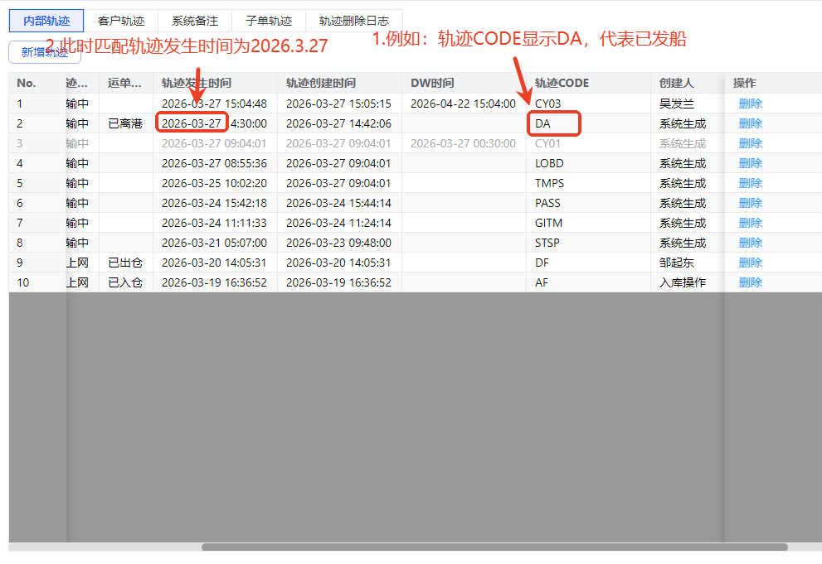 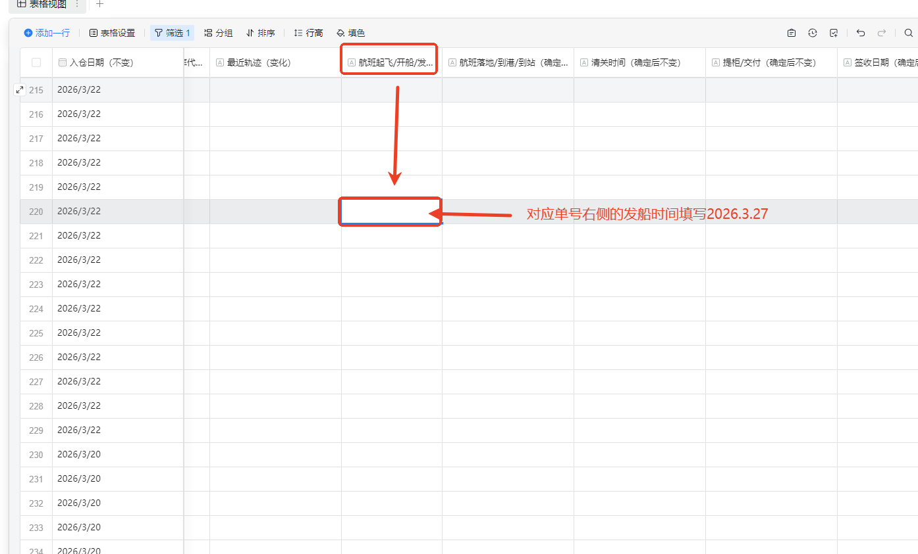 | 例如：轨迹右侧CODE显示DA（发船），对应的轨迹发生时间为2026-3-27 反馈出货跟踪表内，找到对应运单号，在右侧的发船时间内填写2026.3.27 以此类推，将未签收的单号全部进行轨迹节点的维护
29 | 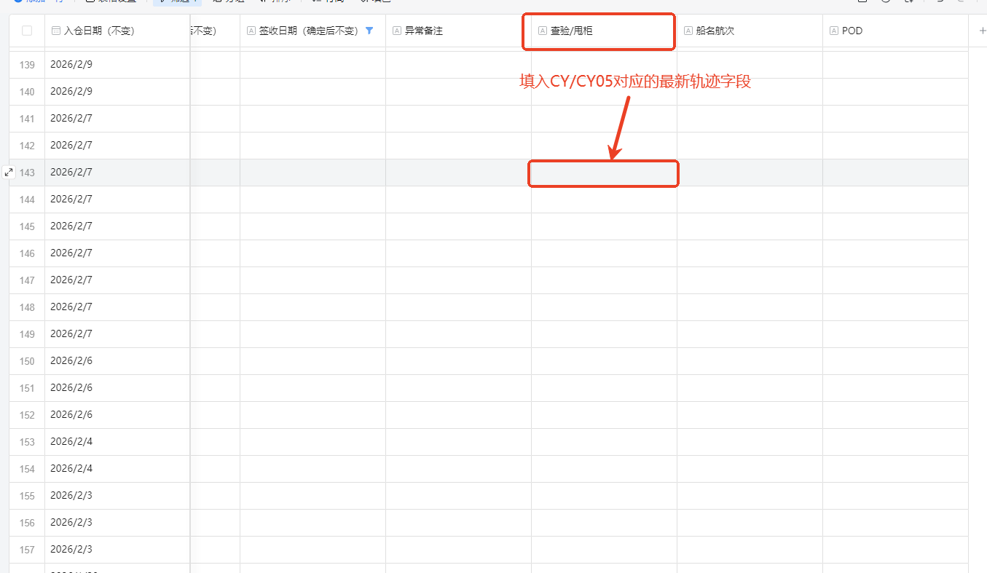 | 特殊情况：若出现了查验/甩柜（CY/CY05）的情况，则在对应运单号右侧的查验/甩柜单元格内，填写对应的轨迹内容 | 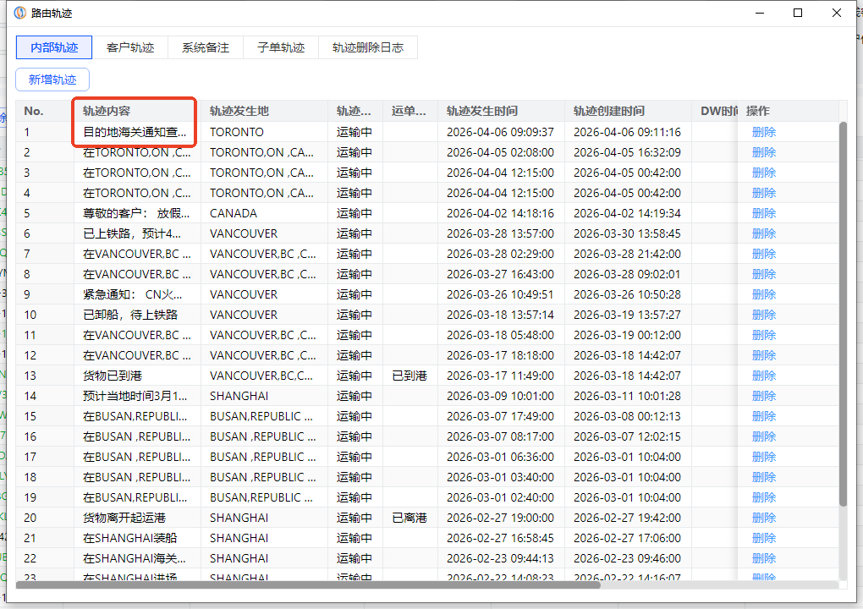
30 | 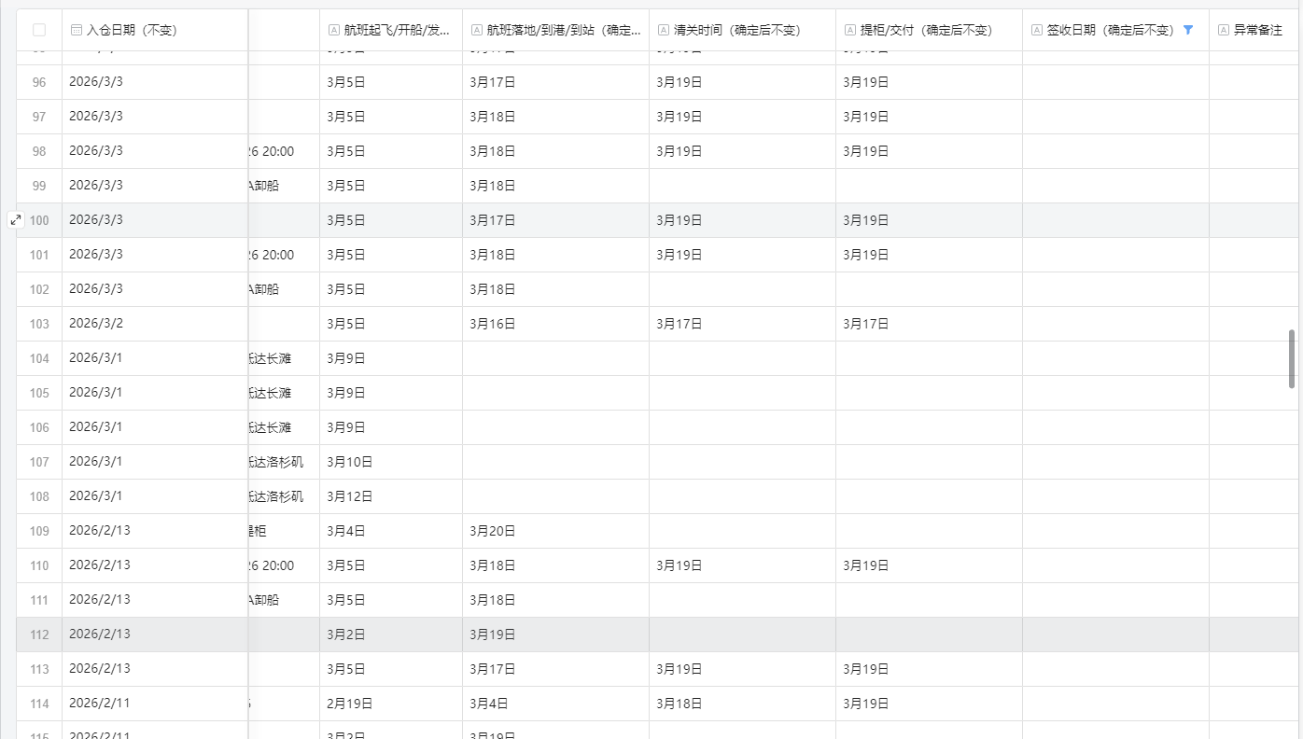 | 按照以上操作循环，只到所有未签收的包裹的轨迹均已更新至最新轨迹，并且对应轨迹节点的发生时间均已维护完成
31
32
33
34
35
36
37
38
39（工单为半托管时出现此步骤，非半托管则直接跳到下一步）
40
41
42
43
44
45
46
47
48
49

